発出版
奈良県県有施設（5施設）包括的設備管理PM業務委託

【用語の定義】
・直接人件費は、業務担当者が当該業務を行うため、その労働力を消費することによって発生する費用とする。
・直接物品費は、業務担当者が当該業務を行うのに必要な物品等を消費することによって発生する費用とする。
・ 業務管理費は、業務を実施するうえで、受注者が現場業務を管理運営するために必要な直接業務費以外の費用とする。
・ 一般管理費等は、直接業務費及び業務管理費以外の費用であり、保全業務の受注者が企業を維持運営していくために必要な費用で、一般管理費（販売費を含む）及び付加利益等からなる。
※用語の詳細な定義や内容については、「建築保全業務積算基準 令和５年版 」による。
※直接人件費には、業務管理費（法定福利費（事業主負担分）、研修訓練等に要する費用等）及び一般管理費等の諸経費は含まない。

【様式A】 提案見積書（総括表）
大項目（費目） | 年間見積金額（円） | 各項目の内容 |  |  | 備考（見積金額に含む内容や考え方、条件等を可能な範囲で記載してください）
① 直接人件費 | 0 | 統括責任者、常駐員、巡回要員等の直接人件費（※様式Bへ内訳記載）
② 直接物品費 |  | 被服費、消耗品、システム利用料等
③ 諸経費計 | 0 | 本社経費、利益、法定福利費等（※様式Cへ内訳記載）
提案見積金額（年間委託料）①＋②＋③の合計 | 0 | 消費税及び地方消費税相当額は含まない
※点検費および修繕費等の実費精算分は本見積りに含まない
春日野国際フォーラム シフト例
※令和10年4月以降の本格運用期間における標準的な12か月分の費用として算定してください。
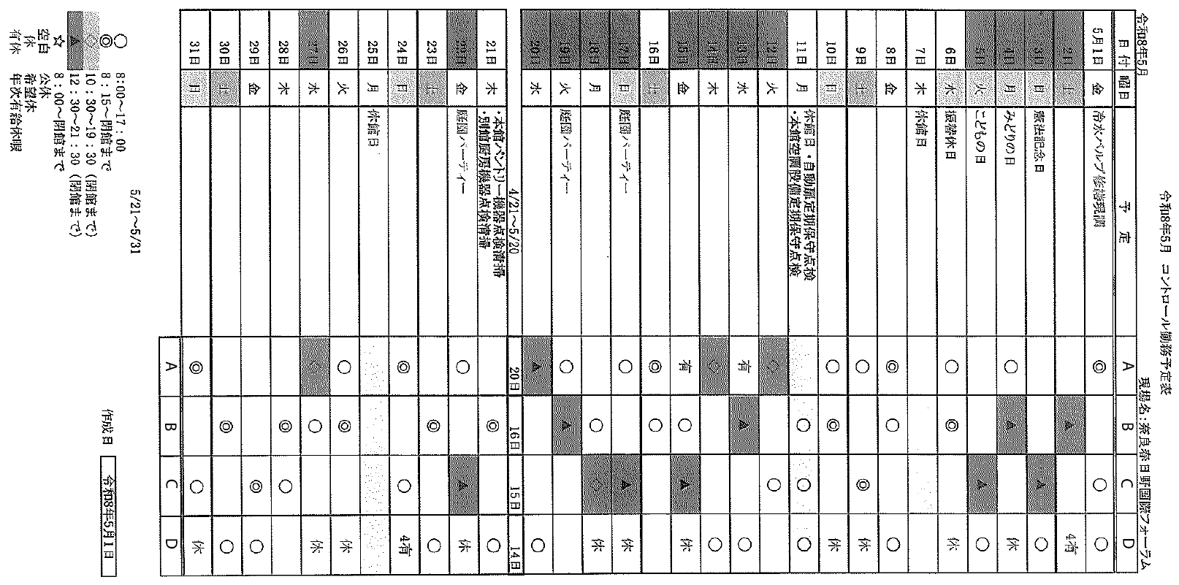
【様式B】 直接人件費内訳書（性能発注対応・柔軟記入版）
業務区分 | 職種・配置ポスト | 予定単価（円/日） | 年間想定人工（日・人/年） | 年間見積金額（円） | 各項目の内容・参考情報 | 備考（見積金額に含む内容や考え方、条件等を可能な範囲で記載してください）
統括マネジメント | 統括責任者（必須） |  |  | 0 | 統括的な指揮及び監督を行う者の直接人件費。
統括マネジメント | 事務担当・システム入力等 |  |  | 0 | ・個別点検、修繕見積徴収、手配 ・契約、支払い事務 ・個別点検、修繕結果のシステム入力 等事務作業の直接人件費。
統括マネジメント | 《 統括マネジメント 小計 》 |  |  | 0 | ※統括責任者が事務等を兼務する場合などは、個別の行を空欄とし、この小計欄のみに一括計上してもよい。
常駐・巡回監視 | 美術館 常駐員 |  |  | 0 | 開館日は340日の想定。現在常駐者は１名体制。職員の勤務時間に合わせて8:30~17:15で勤務している。また、休館日は原則勤務していない。 休館日だが空調運転が必要な日、時間外に空調運転が必要な日については、事前の職員の指示に基づき時間外勤務をしている。
常駐・巡回監視 | 橿原文化会館 常駐員 |  |  | 0 | 開館日は305日の想定。現在、A勤務「7:30～16:30」とB勤務「夜間貸館閉館時間から逆算して９時間前出勤」の２パターンで、最低１名は勤務しているシフトで実施している。
常駐・巡回監視 | 図書情報館 常駐員 |  |  | 0 | 開館日は305日の想定。 現在常駐者は1.5名体制。 A勤務: 8:15～17:00 1人 B勤務: 11:45～20:30 1人
常駐・巡回監視 | 春日野国際フォーラム 常駐員 |  |  | 0 | 開館日は305日の想定。 受託事業者の方で、館の催事の規模、時間帯等に合わせてシフトを組んでもらっている。（右シフト例を参照）
常駐・巡回監視 | 万葉文化館 常駐員 |  |  | 0 | 開館日は365日の想定。現在常駐者は１名体制。勤務時間は9:15~18:00
常駐・巡回監視 | 巡回技術者（内製化・複数施設対応） |  |  | 0 | 電気主任技術者・建築物環境衛生管理技術者等も含む
常駐・巡回監視 | 《 常駐・巡回監視 小計 》 |  |  | 0 | ※複数施設を兼務するシフト等により全施設合計で一括計上する場合は、個別の行を空欄とし、この小計欄のみに合算してもよい。
直接人件費 総合計 |  |  |  | 0 | （様式Aの①へ）
※本様式は性能発注に基づく柔軟な提案を可能とするため、各ポスト・施設ごとに個別に計上しても、複数業務・複数施設を合算して「小計」の欄のみに一括計上してもよい。また、提案内容に合わせて必要な行を適宜追加・修正すること。

【様式C】 諸経費内訳書
項目 | 年間見積金額（円） | 各項目の内容 |  |  | 備考（見積金額に含む内容や考え方、条件等を可能な範囲で記載してください）
業務管理費 |  | 現場の運営に必要な経費（交通費、通信費、現場事務所費等）
一般管理費等 |  | 本社・支店の経費、企業利益等の付加利益
諸経費 合計 | 0 | （様式Aの③へ）

